ΟΔΗΓΟΣ
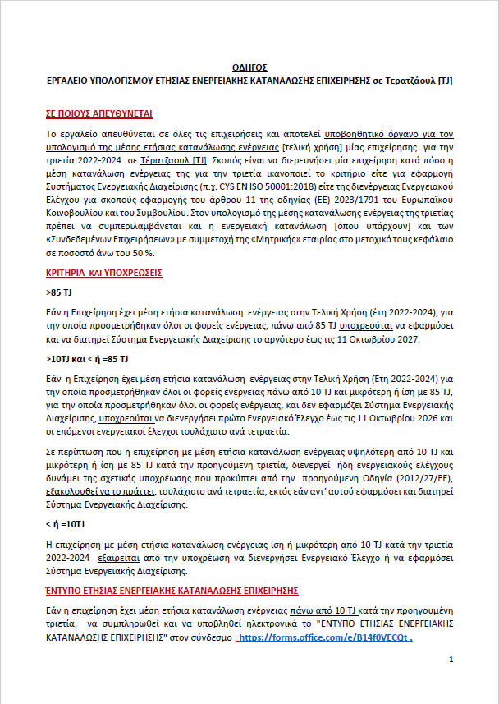

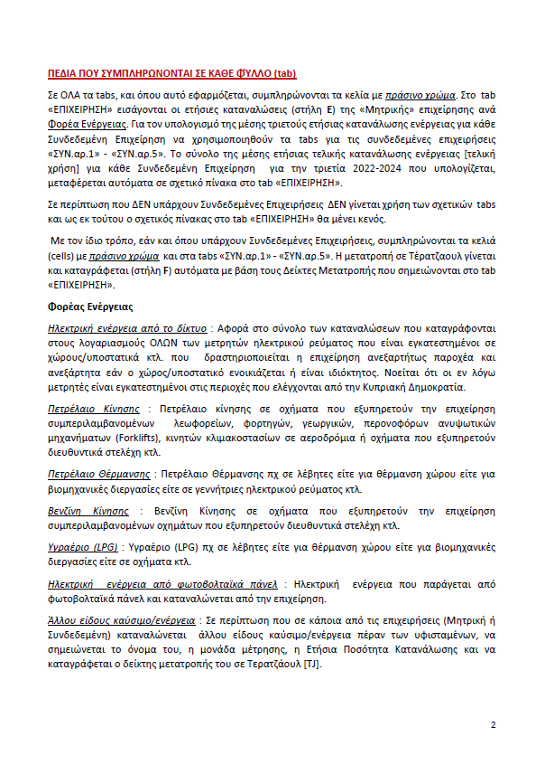

ΕΠΙΧΕΙΡΗΣΗ
ΕΡΓΑΛΕΙΟ ΥΠΟΛΟΓΙΣΜΟΥ ΜΕΣΗΣ ΕΤΗΣΙΑΣ [ΤΕΛΙΚΗ ΧΡΗΣΗ] ΕΝΕΡΓΕΙΑΚΗΣ ΚΑΤΑΝΑΛΩΣΗΣ ΕΠΙΧΕΙΡΗΣΗΣ ΤΡΙΕΤΙΑΣ σε τερατζάουλ [TJ]
Νομική επωνυμία Επιχείρησης :
Εφαρμογή του άρθρου 11 της οδηγίας (ΕΕ) 2023/1791 του Ευρωπαϊκού Κοινοβουλίου και του Συμβουλίου όσον αφορά τις υποχρεώσεις επιχειρήσεων για εφαρμογή Συστημάτων Ενεργειακής Διαχείρισης ή για Ενεργειακούς Ελέγχους με βάση την ενεργειακή τους κατανάλωση

Έτος 2024
Α/Α | Φορείς Ενέργειας (Κατανάλωση ενέργειας στην Τελική Χρήση) | Μονάδα Μέτρησης | Ετήσια Ποσότητα Κατανάλωσης | Ετήσια Ποσότητα Κατανάλωσης σε Τέρατζαουλ [TJ]
1 | Ηλεκτρική ενέργεια από το δίκτυο | KWh |  | 0.00000
2 | Πετρέλαιο Κίνησης | Lt |  | 0.00000
3 | Πετρέλαιο Θέρμανσης | Lt |  | 0.00000
4 | Βενζίνη Κίνησης | Lt |  | 0.00000
5 | Υγραέριο (LPG) | Lt |  | 0.00000
6 | Hλεκτρική ενέργεια από φωτοβολταϊκά πάνελ | KWh |  | 0.00000
7 | Άλλου είδους καύσιμο/ενέργεια
7.1 |  |  |  | 0.00000
7.2 |  |  |  | 0.00000
7.3 |  |  |  | 0.00000
Eτήσια κατανάλωση ενέργειας στην Τελική Χρήση για το 2024 |  |  |  | 0.00000
Έτος 2023
Α/Α | Φορείς Ενέργειας (Κατανάλωση ενέργειας στην Τελική Χρήση) | Μονάδα Μέτρησης | Ετήσια Ποσότητα Κατανάλωσης | Ετήσια Ποσότητα Κατανάλωσης σε Τέρατζαουλ [TJ]
1 | Ηλεκτρική ενέργεια που από το δίκτυο | KWh |  | 0.00000
2 | Πετρέλαιο Κίνησης | Lt |  | 0.00000
3 | Πετρέλαιο Θέρμανσης | Lt |  | 0.00000
4 | Βενζίνη Κίνησης | Lt |  | 0.00000
5 | Υγραέριο (LPG) | Lt |  | 0.00000
6 | Hλεκτρική από φωτοβολταϊκά πάνελ | KWh |  | 0.00000
7 | Άλλου είδους καύσιμο/ενέργεια
7.1 |  |  |  | 0.00000
7.2 |  |  |  | 0.00000
7.3 |  |  |  | 0.00000
Eτήσια κατανάλωση ενέργειας στην Τελική Χρήση για το 2023 |  |  |  | 0.00000
Έτος 2022
Α/Α | Φορείς Ενέργειας (Κατανάλωση ενέργειας στην Τελική Χρήση) | Μονάδα Μέτρησης | Ετήσια Ποσότητα Κατανάλωσης | Ετήσια Ποσότητα Κατανάλωσης σε Τέρατζαουλ [TJ]
1 | Ηλεκτρική ενέργεια από το δίκτυο | KWh |  | 0.00000
2 | Πετρέλαιο Κίνησης | Lt |  | 0.00000
3 | Πετρέλαιο Θέρμανσης | Lt |  | 0.00000
4 | Βενζίνη Κίνησης | Lt |  | 0.00000
5 | Υγραέριο (LPG) | Lt |  | 0.00000
6 | Hλεκτρική από φωτοβολταϊκά πάνελ | KWh |  | 0.00000
7 | Άλλου είδους καύσιμο/ενέργεια
7.1 |  |  |  | 0.00000
7.2 |  |  |  | 0.00000
7.3 |  |  |  | 0.00000
Eτήσια κατανάλωση ενέργειας στην Τελική Χρήση για το 2022 |  |  |  | 0.00000

ΜΕΣΗ ΕΤΗΣΙΑ ΤΕΛΙΚΗ ΚΑΤΑΝΑΛΩΣΗ ΕΝΕΡΓΕΙΑΣ [ΤΕΛΙΚΗ ΧΡΗΣΗ] ΕΠΙΧΕΙΡΗΣΗΣ ΤΗΝ ΤΡΙΕΤΙΑ 2022-2024 ΣΕ TJ |  |  |  | 0.00000

ΣΥΝΔΕΜΕΝΕΣ ΕΠΙΧΕΙΡΗΣΕΙΣ ΜΕΣΗ ΕΤΗΣΙΑ ΤΕΛΙΚΗ ΚΑΤΑΝΑΛΩΣΗ ΕΝΕΡΓΕΙΑΣ ΓΙΑ ΤΗΝ ΤΡΙΕΤΙΑ 2022-2024 ΣΕ [TJ] ΟΛΩΝ ΤΩΝ ΣΥΝΔΕΜΕΝΩΝ ΕΠΙΧΕΙΡΗΣΕΩΝ (ΟΠΟΥ ΕΦΑΡΜΌΖΕΤΑΙ) ΜΕ ΣΥΜΜΕΤΟΧΗ ΤΗΣ ΜΗΤΡΙΚΗΣ ΕΤΑΙΡΙΑΣ ΣΤΟ ΜΕΤΟΧΙΚΟ ΤΟΥΣ ΚΕΦΑΛΑΙΟ ΣΕ ΠΟΣΟΣΤΟ ΑΝΩ ΤΟΥ 50 %

ΣΥΝΔΕΔΕΜΕΝΕΣ ΕΠΙΧΕΙΡΗΣΕΙΣ |  | Μέση ετήσια τελική κατανάλωση ενέργειας ανά συνδεμένη επιχείρηση την τριετία 2022-2024 σε (ΤJ) | ΕΞΑΙΡΕΣΗ από την υποχρέωση διενέργειας Ε. Ελέγχου η εφαρμογής Συστήματός Ενεργειακής Διαχείρισης (EnMS)
Συνδεδεμένη Επιχείρηση 1 |  | 0.00000
Συνδεδεμένη Επιχείρηση 2 |  | 0.00000
Συνδεδεμένη Επιχείρηση 3 |  | 0.00000
Συνδεδεμένη Επιχείρηση 4 |  | 0.00000
TJ
Συνδεδεμένη Επιχείρηση 5 |  | 0.00000 | 0.00000
ΜΕΣΗ ΕΤΗΣΙΑ ΚΑΤΑΝΑΛΩΣΗ ΕΝΕΡΓΕΙΑΣ ΕΠΙΧΕΙΡΗΣΗΣ ΣΤΗΝ ΤΕΛΙΚΗ ΧΡΗΣΗ ΓΙΑ ΤΗΝ ΤΡΙΕΤΙΑ 2022-2024 ΣΕ [TJ] ΣΥΜΠΕΡΙΛΑΜΒΑΝΟΜΕΝΗΣ ΚΑΙ ΤΗΣ ΕΝΕΡΓΕΙΑΣ ΠΟΥ ΚΑΤΑΝΑΛΩΝΕΤΑΙ ΑΠΟ ΤΥΧΩΝ ΣΥΝΔΕΔΕΜΕΝΕΣ ΕΠΙΧΕΙΡΗΣΕΙΣ.

 |  |  | <10TJ ----ΕΑΝ Η ΕΠΙΧΕΙΡΗΣΗ ΈΧΕΙ ΜΕΣΗ ΕΤΗΣΙΑ ΚΑΤΑΝΑΛΩΣΗ ΕΝΕΡΓΕΙΑΣ ΠΆΝΩ ΑΠΟ 10 TJ ΚΑΤΆ ΤΗΝ ΠΡΟΗΓΟΥΜΕΝΗ ΤΡΙΕΤΙΑ, ΝΑ ΣΥΜΠΛΗΡΩΘΕΊ ΚΑΙ ΝΑ ΥΠΟΒΛΗΘΕΙ ΗΛΕΚΤΡΟΝΙΚΑ ΤΟ "ΈΝΤΥΠΟ ΕΤΗΣΙΑΣ ΕΝΕΡΓΕΙΑΚΗΣ ΚΑΤΑΝΑΛΩΣΗΣ ΕΠΙΧΕΙΡΗΣΗΣ" ΣΤΟΝ ΣΥΝΔΕΣΜΟ :
 |  |  | https://forms.office.com/e/B14f0VECQt
ΔΕΙΚΤΕΣ ΜΕΤΑΤΡΟΠΗΣ σε Τέρατζαουλ [TJ]
Είδος καυσίμου/ενέργειας |  | Μονάδα Μέτρησης | Δείκτης μετατροπήςσε [TJ]
Κιλοβατώρα ηλεκτρικής ενέργειας |  | KWh | 0.0000036
Πετρέλαιο Κίνησης (Diesel) |  | Lt | 0.00003945
Βενζίνη Κίνησης |  | Lt | 0.0000346
Υγραέριο LPG (Προπάνιο/Βουτάνιο) |  | Lt | 0.00002513
Πετρέλαιο Θέρμανσης |  | Lt | 0.0000371
ΑΛΛΟΥ ΕΙΔΟΥΣ ΚΑΥΣΙΜΟ/ΕΝΕΡΓΕΙΑ
 | Είδος καυσίμου/ενέργειας | Μονάδα Μέτρησης | Δείκτης μετατροπής σε [TJ]
7.1
7.2
7.3

